Velerova kriva
Velerova kriva
1 | 1

Ispitivanje zatezanjem
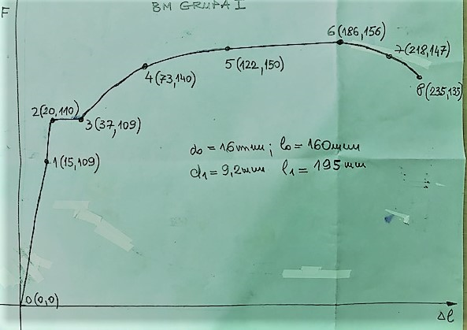
F
1 (15, 89)
5 (122, 152)
DIJAGRAM KIDANJA - PODACI
do =16 mm; lo=160mm; d1=9,2mm; l1=195mm
PRIMJER: LABORATORIJSKA VJEŽBA I - ISPITIVANJE ZATEZENJEM
Dimenzije epruvete prije ispitivanja lo=160mm; do=16mm i So=200,96mm2
 |  |  |  | IZRAČUNATE VRIJEDNOSTI
Podaci sa dijagrama |  | Stvarni podaci |  | Procentualno | Napon
za izduženje | za silu | Izduženje [mm] | Sila [KN] | izduženje [%] | [N/mm2]
A | B | C = A x 0.2 | D = B x 0.625 | E = C x 100/Lo | F = D x 1000/So
0 | 0 | 0 | 0.00 | 0.00 | 0.00
15 | 89 | 3 | 55.63 | 1.88 | 276.80
20 | 110 | 4 | 68.75 | 2.50 | 342.11
37 | 109 | 7.4 | 68.13 | 4.63 | 339.00
73 | 140 | 14.6 | 87.50 | 9.13 | 435.41
122 | 152 | 24.4 | 95.00 | 15.25 | 472.73
186 | 156 | 37.2 | 97.50 | 23.25 | 485.17
218 | 147 | 43.6 | 91.88 | 27.25 | 457.18
235 | 133 | 47 | 83.13 | 29.38 | 413.64

GRUPA

GRUPA

